CollectiveAccess
Image | Object | Description | Date
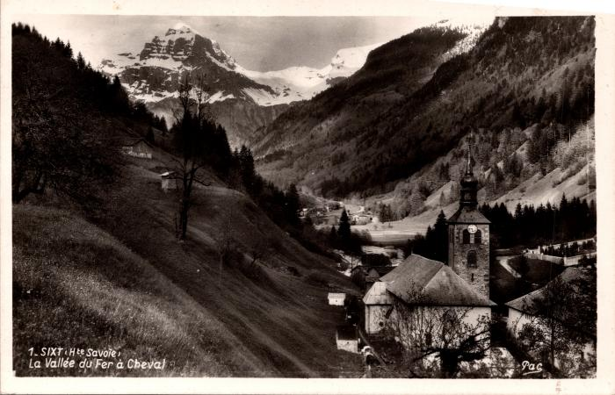 | Vue générale du bourg de Sixt et de l'église (2-1147) | Vue générale du bourg de Sixt et de l'église

